SAMD21G18A
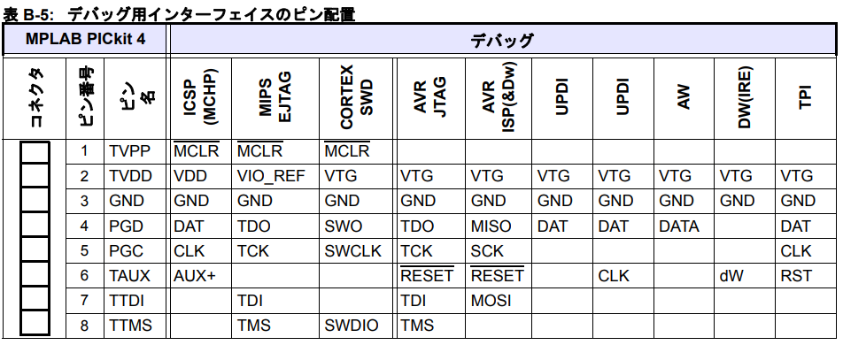
1 | PA00/XIN32
2 | PA01/XOUT32
3 | PA02/AN0/VO
4 | PA03/AN1
5 | GNDA
6 | VDDA
7 | PB08/AN2
8 | PB09/AN3
9 | PA04/AN4
10 | PA05/AN5
11 | PA06/AN6
12 | PA07/AN7
13 | PA08/I2C
14 | PA09/I2C
15 | PA10
16 | PA11
17 | VDDIO
18 | GND
19 | PB10
20 | PB11
21 | PA12/I2C
22 | PA13/I2C
23 | PA14/XIN
24 | PA15/XOUT
25 | PA16/I2C
26 | PA17/I2C
27 | PA18/AC
28 | PA19/AC
29 | PA20
30 | PA21
31 | PA22/I2C
32 | PA23/I2C
33 | PA24/D-
34 | PA25/D+
35 | GND1
36 | VDDIO1
37 | PB22
38 | PB23
39 | PA27
40 | RSTEN
41 | PA28
42 | GND2
43 | VDDCORE
44 | VDDIN
45 | PA30/SWCLK
46 | PA31/SWDIO
47 | PB02/AN10
48 | PB03/AN11

PICkit4とSAMの接続
PICkit4ユーザガイドAppendix

GT20L16J1Y
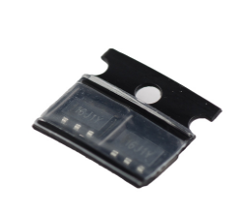
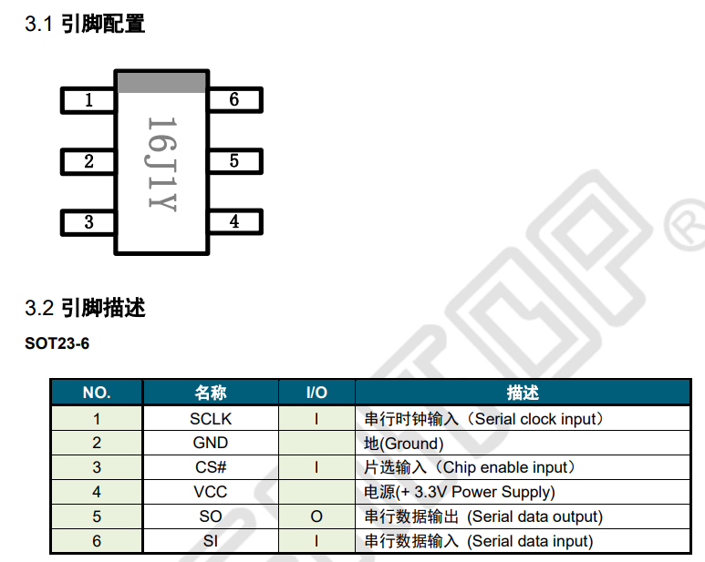
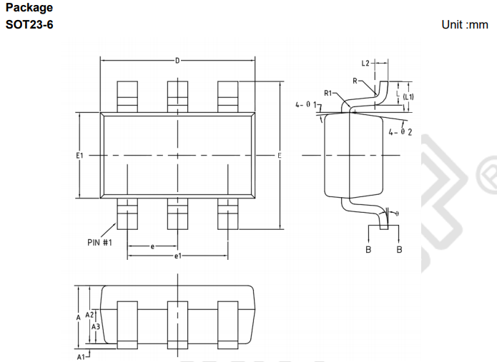
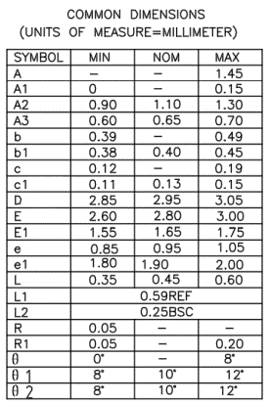
日本語フォントROM GT20L16J1Y チップ 2個入り
 | https://www.switch-science.com/catalog/2272/
 | http://www.genitop.com/admin/upload/20150511144125736.pdf
 | コード番号 | SSCI-022729

Sheet1
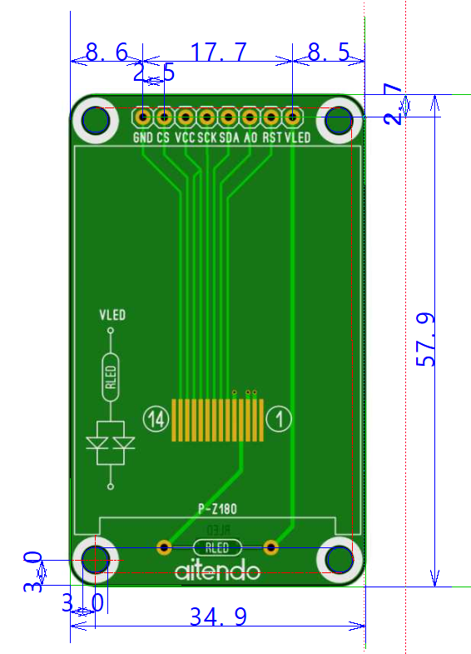
★1.8インチ★TFT液晶with基板★SPI★ [M-Z18SPI-2PB]
 | Z180SN009
 | https://www.aitendo.com/product/15420

 | 基板寸法：58x35x1.2mm

ESP-WROOM-02
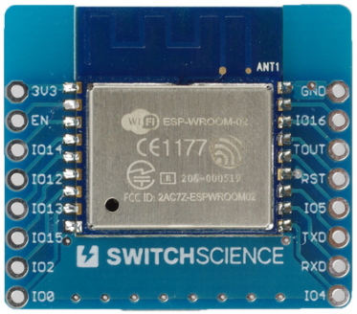
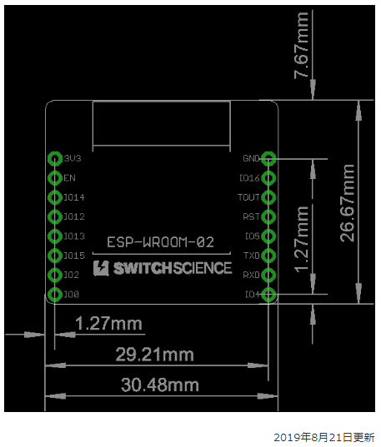
ESP-WROOM-02ピッチ変換済みモジュール《シンプル版》
 | https://www.switch-science.com/catalog/2341/
 | http://doc.switch-science.com/schematic/ESP-WROOM-02/ESP-WROOM-02_breakout_simple.pdf
 | ESP-WROOM-02モジュールと各端子の接続
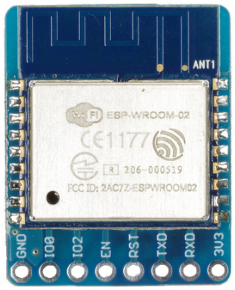
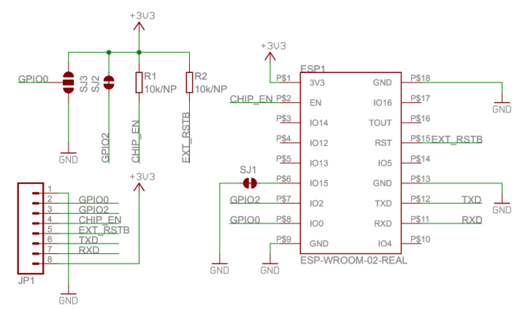
 | ESP-WROOM-02 | 当モジュール
 | 3V3 | 3V3
 | EN | EN
 | IO14 | 未接続
 | IO12 | 未接続
 | IO13 | 未接続
 | IO15 | SJ1経由でGNDに接続（裏面）
 | IO2 | SJ2（裏面）、IO2
 | IO0 | SJ3（裏面）、IO0
 | GND | GND
 | IO4 | 未接続
 | RXD | RXD
 | TXD | TXD
 | GND | GND
 | IO5 | 未接続
 | RST | RST
 | TOUT | 未接続
 | IO16 | 未接続
 | GND | GND

Ｗｉ－Ｆｉモジュール ＥＳＰ－ＷＲＯＯＭ－０２
 | http://akizukidenshi.com/catalog/g/gM-09607/
 | ESP-WROOM-02(4MB)]
 | 通販コード | M-09607
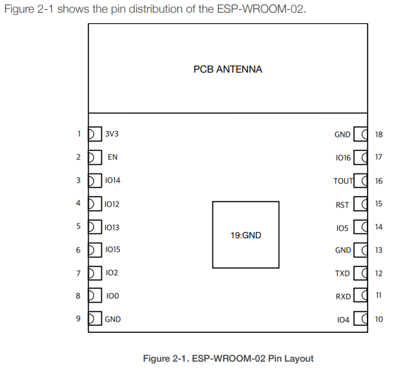
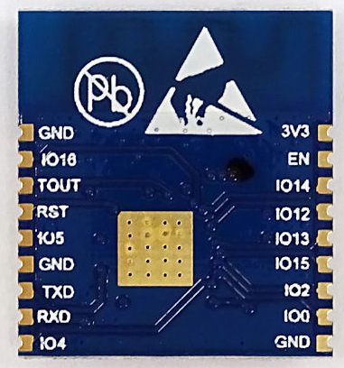
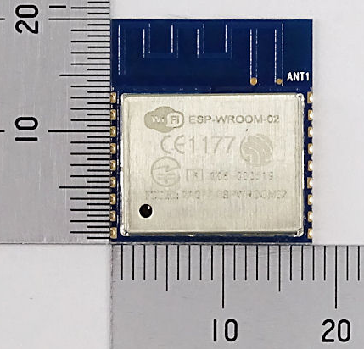

ＥＳＰ－ＷＲＯＯＭ－０２ピッチ変換キット
 | AE-ESP-WROOM-02-1100MIL
 | 通販コード | K-13646
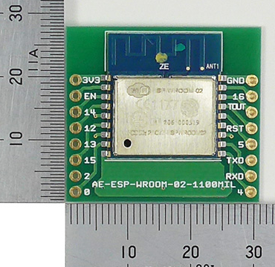
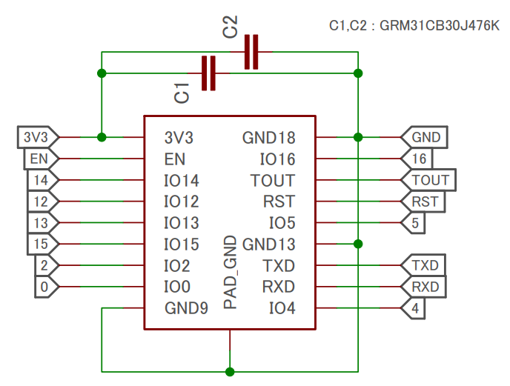
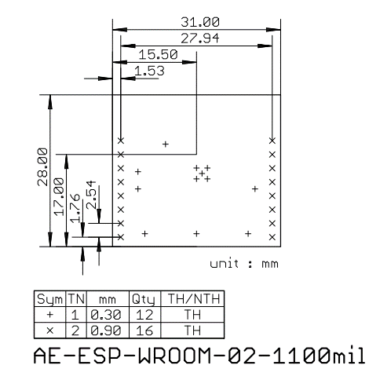

ESP-WROOM-02ピッチ変換済みモジュール《フル版》
 | https://www.switch-science.com/catalog/2347/

